Titelblatt
Tabelle
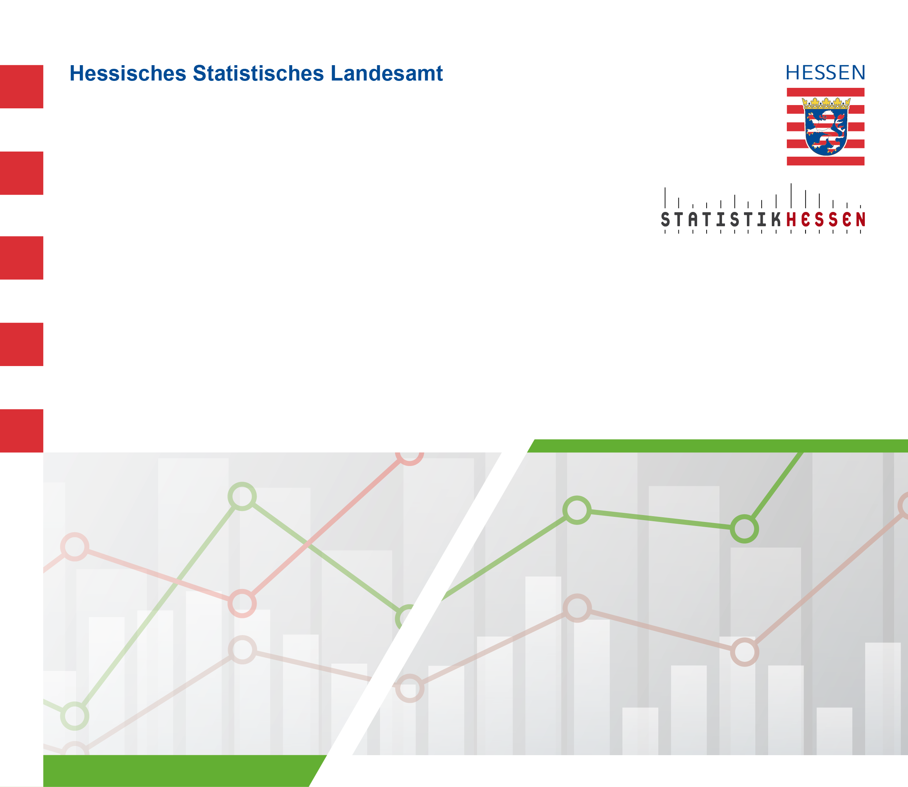
 |  | August 2026
 | Rinderbestände der hessischen Rinderhalterinnen
 | und Rinderhalter in den Monaten Mai und November
 | 2016 bis 2026

